001508
001508
成立时间 | 2015-08-04 | 新经理 | 2020-06-05 | 至今 | 刘博 | 206天 | 35.06% | 新经理待观察 | 2年 | 46.18%
历史 | 5年 |  | 2020-05-29 | 2020-06-04 | 于洋 刘博 | 6天 | 2.82% |  | 没经历18年熊市
基金公司 | 富国 |  | 2019-02-01 | 2020-05-28 | 于洋 | 1年又117天 | 106.71%
基金托管人 | 中国建行 |  | 2018-01-30 | 2019-01-31 | 李晓铭 于洋 | 1年又1天 | 0.69%
 |  |  | 2017-11-15 | 2018-01-29 | 李晓铭 蔡耀华 于洋 | 75天 | 7.56%
1.十年历史 | 5年 |  | 2017-10-25 | 2017-11-14 | 李晓铭 陈连权 蔡耀华 于洋 | 20天 | 0.50%
2.跨国股票基金？ | ？ |  | 2016-12-16 | 2017-10-24 | 李晓铭 陈连权 蔡耀华 | 312天 | 7.85%
3.十年年终获利最好 | 近3年 | 6|2363 | 2016-12-08 | 2016-12-15 | 李晓铭 陈连权 | 7天 | -0.36%
 | 近5年 | 23|1292 | 2016-09-06 | 2016-12-07 | 李晓铭 | 92天 | 0.09%
 |  |  | 2016-04-25 | 2016-09-05 | 郑迎迎 李晓铭 | 133天 | 3.45%
 |  |  | 2016-04-15 | 2016-04-24 | 郑迎迎 邹振松 李晓铭 | 9天 | -5.18%
 |  |  | 2015-08-28 | 2016-04-14 | 郑迎迎 邹振松 | 230天 | 13.49%
 |  |  | 2015-08-04 | 2015-08-27 | 郑迎迎 | 23天 | 0.10%
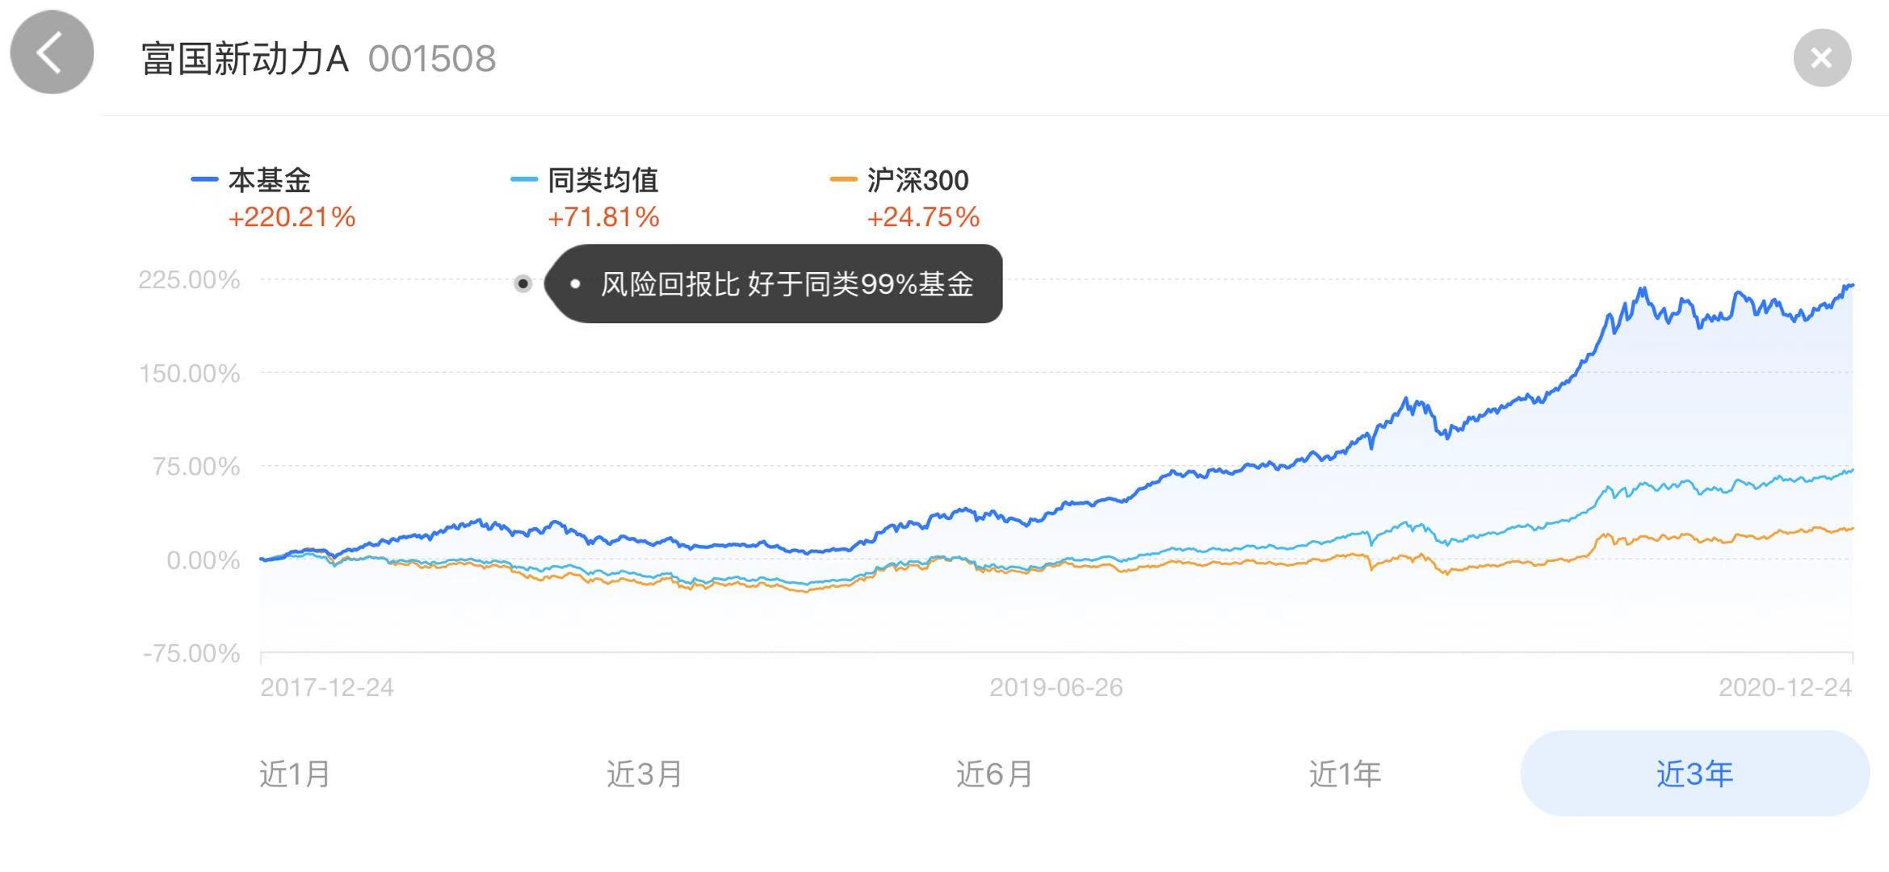

持仓比例 | 股票 | 债券 | 现金 | 净资产亿
2020-09-30 | 79.36%% | 0.53% | 20.41% | 48.56
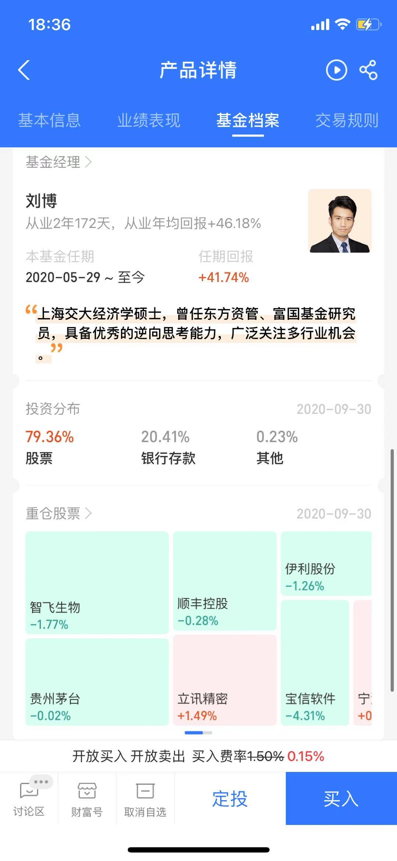

 |  |  |  |  | 生物 | 智飞生物
 |  |  |  |  | 顺丰 | 顺丰
 |  |  |  |  | 白酒 | 贵州茅台
 |  |  |  |  | 软件 | 立讯精密 | 宝信软件
 |  |  |  |  | 饮料 | 伊利

2018 | 7 | 17 | 6
2019 | 7 | 14 | 3
2020 | 6 | 20 | 13

